2022_01_data
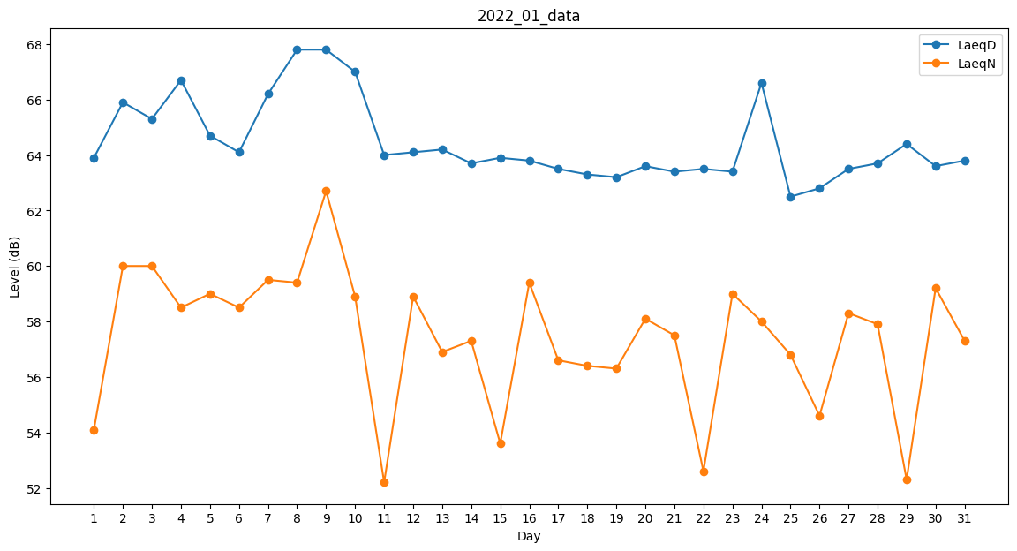
Day | LaeqD | LaeqN
1 | 63.9 | 54.1
2 | 65.9 | 60
3 | 65.3 | 60
4 | 66.7 | 58.5
5 | 64.7 | 59
6 | 64.1 | 58.5
7 | 66.2 | 59.5
8 | 67.8 | 59.4
9 | 67.8 | 62.7
10 | 67 | 58.9
11 | 64 | 52.2
12 | 64.1 | 58.9
13 | 64.2 | 56.9
14 | 63.7 | 57.3
15 | 63.9 | 53.6
16 | 63.8 | 59.4
17 | 63.5 | 56.6
18 | 63.3 | 56.4
19 | 63.2 | 56.3
20 | 63.6 | 58.1
21 | 63.4 | 57.5
22 | 63.5 | 52.6
23 | 63.4 | 59
24 | 66.6 | 58
25 | 62.5 | 56.8
26 | 62.8 | 54.6
27 | 63.5 | 58.3
28 | 63.7 | 57.9
29 | 64.4 | 52.3
30 | 63.6 | 59.2
31 | 63.8 | 57.3

